Grafico1
PRODUZIONE MONDIALE AUTOVEICOLI LEGGERI Worldwide light vehicles production (Cars+LCV)
 | TOTALE MONDO
2010 | 73,142,088
2011 | 75,642,190
2012 | 80,220,992
2013 | 83,151,826
2014 | 85,754,235
2015 | 87,334,605
2016 | 91,435,678
2017 | 93,216,142
2018 | 92,274,577
2019 | 87,300,181

Grafico2
PRODUZIONE MONDIALE AUTOVEICOLI LEGGERI - 2019 Worldwide light vehicles production - 2019
UE28 | 17,808,518 | 87,300,181
Altri Est Europa | 1,921,554
Turchia | 1,430,516
USA | 10,527,301
Canada | 1,893,274
Messico | 3,774,945
Brasile | 2,803,841
Cina | 23,362,477
India | 4,212,499
Giappone | 9,168,651
Sud Corea | 3,871,716
Indonesia | 1,191,816
Iran | 770,000
Thailandia | 1,982,366
Altri | 2,580,707

Graph3
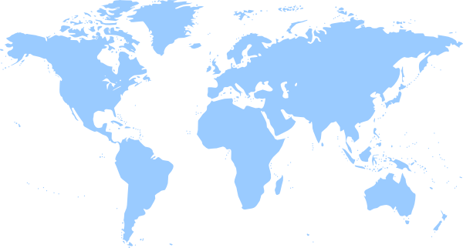
 | PRODUZIONE MONDIALE DI AUTOVEICOLI LEGGERI NEL 2019 (Autovetture+Veicoli Commercali Leggeri)
 | WORLDWIDE LIGHT VEHICLE PRODUCTION IN 2018 (Passenger cars+Light Trucks)

UE: 17,81 mln
(chg -4,6%; share 20,4%)
UE15: 13,45 mln (-6,1%)
UE13: 4,36 mln (+0,6%)
RUSSIA : 1,64 mln (-2,8%)

CINA: 23,36 mln (-8,5%; share 26,8%)
INDIA: 4,21 mln (-10,9%)
THAILANDIA: 1,98 mln (-7,2%)
INDONESIA: 1,19 mln (-2,5%)
NORD AMERICA: 16,19 mln
(chg -4,1%; share 18,6%)
USA: 10,53 mln (-4,0%)
CAN: 1,89 mln (-5,6%)
MEX: 3,77 mln (-3,4%)
IRAN: 0,77 mln (-30,8%)
TURCHIA: 1,43 mln ( -5,4%)

AFRICA: 1,05 mln (+0,2%; share 1,2%)
GIAPPONE: 9,17 mln (-0,4%; share 10,5%)
SUD COREA: 3,87 mln (-1,5%)

SUD AMERICA: 3,14 mln
(chg -3,2%; share 3,6%
BRA: 2,80 mln (+2,1%)
ARG: 0,32 mln (-32,5%)

 |  | PRODUZIONE MONDO AUTOVEICOLI LEGGERI |  | USA+CANADA+JAPAN+UE15 |  | BRIC
 |  | (VOLUMI IN MLN, VAR. %) |  | (VOLUMI IN MLN, VAR. %) |  | (VOLUMI IN MLN, VAR. %)
2010 |  | 73.1 | 25.4% | 32.2 | 21.1% | 23.6 | 30.8%
2011 |  | 75.6 | 3.4% | 32.4 | 0.4% | 24.9 | 5.8%
2012 |  | 80.2 | 6.1% | 34.5 | 6.7% | 26.6 | 6.8%
2013 |  | 83.2 | 3.7% | 35.0 | 1.3% | 29.3 | 10.2%
2014 |  | 85.8 | 3.1% | 36.3 | 3.8% | 30.2 | 2.9%
2015 |  | 87.3 | 1.8% | 37.0 | 2.1% | 30.5 | 1.1%
2016 |  | 91.4 | 4.7% | 37.7 | 1.8% | 33.6 | 10.3%
2017 |  | 93.2 | 1.9% | 37.1 | -1.6% | 35.2 | 4.5%
2018 |  | 92.3 | -1.0% | 36.5 | -1.5% | 34.7 | -1.3%
2019 |  | 87.3 | -5.4% | 35.0 | -4.0% | 32.0 | -7.7%
 |  |  |  |  |  |  |  | Fonte: OICA/Associazioni nazionali/Ward's

